7КЛ
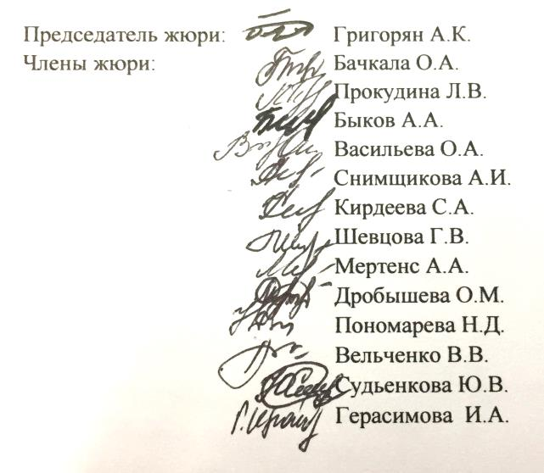
 |  |  |  | Утверждаю начальник управления образования |  |  | Верченко М.Г.

 |  |  | Протокол участников школьного этапа всероссийской олимпиады школьников
 |  | Предмет олимпиады: География
 |  | Дата:22.11.2019
 |  | max | 75

№ | Район | Фамилия | Имя | Отчество | Дата рождения | Полное наименование ОУ | Класс | Результат | Статус | ФИО учителя
1 | Чернянский | Федяев | Дмитрий | Александрович | 2006-11-04 | Муниципальное бюджетное общеобразовательное учреждение «Чернянская средняя общеобразовательная школа №1 с углубленным изучением отдельных предметов» | 7 | 40 | победитель | Черных Светлана Алексеевна
2 | Чернянский | Коломыйченко | Вера | Александровна | 05.02.2007г. | Муниципальное бюджетное общеобразовательное учреждение "Средняя общеобразовательная школа №3" п. Чернянка" Белгородской области | 7 | 35 | призер | Таможников Александр Николаевич
3 | Чернянский | Механиков | Сергей | Вадимович | 2006-09-20 | Муниципальное бюджетное общеобразовательное учреждение "Средняя общеобразовательная школа с. Андреевка" | 7 | 30 | призер | Герасимова И.А.
4 | Чернянский | Задорожная | Лилия | Сергеевна | 2007-02-13 | Муниципальное бюджетное общеобразовательное учреждение "Средняя общеобразовательная школа с.Верхнее Кузькино Чернянского района Белгородской области" | 7 | 28 | призер | Кирдеева Светлана Афанасьевна
5 | Чернянский | Жаркова | Вероника | Ядкаровна | 2006-04-13 | Муниципальное бюджетное общеобразовательное учреждение «Чернянская средняя общеобразовательная школа №1 с углубленным изучением отдельных предметов» | 7 | 20 | призер | Пономарева Наталья Даниловна
6 | Чернянский | Исаков | Василий | Алексеевич | 2006-06-19 | муниципальное бюджетное общеобразовательное учреждение "Средняя общеобразовательная школа №2" п. Чернянка Белгородской области | 7 | 19 | призер | Бачкала Ольга Алекксандровна
7 | Чернянский | Певнев | Никита | Дмитриевич |  | муниципальное бюджетное общеобразовательное учреждение "Средняя общеобразовательная школа №2" п. Чернянка Белгородской области | 7 | 18 | участник | Бачкала Ольга Алекксандровна
8 | Чернянский | Гусарова | Елизавета | Александровна | 2006-05-26 | муниципальное бюджетное общеобразовательное учреждение "Средняя общеобразовательная школа №2" п. Чернянка Белгородской области | 7 | 18 | участник | Бачкала Ольга Алекксандровна
9 | Чернянский | Штоколов | Виктор | Сергеевич | 2007-03-18 | Муниципальное бюджетное общеобразовательное учреждение "Основная общеобразовательная школа с.Новоречье Чернянского района Белгородской области" | 7 | 17 | участник | Антипенко К.П.
10 | Чернянский | Черкашина | Виктория | Евгеньевна | 08.04.2007г. | муниципальное бюджетное общеобразовательное учреждение "Средняя общеобразовательная школа с. Лозное Чернянского района Белгородской области" | 7 | 16 | участник | Снимщикова Алла Ивановна
11 | Чернянский | Ярцева | Анастасия | Ивановна | 14.11.2006г. | муниципальное бюджетное общеобразовательное учреждение "Средняя общеобразовательная школа с. Лозное Чернянского района Белгородской области" | 7 | 16 | участник | Снимщикова Алла Ивановна
12 | Чернянский | Андреева | Анастасия | Игоревна | 2006-08-14 | Муниципальное бюджетное общеобразовательное учреждение «Чернянская средняя общеобразовательная школа №1 с углубленным изучением отдельных предметов» | 7 | 14 | участник | Пономарева Наталья Даниловна
13 | Чернянский | Шелушинина | Виктория | Викторовна | 2006-04-10 | Муниципальное бюджетное общеобразовательное учреждение "Средняя общеобразовательная школа с.Верхнее Кузькино Чернянского района Белгородской области" | 7 | 14 | участник | Кирдеева Светлана Афанасьевна
14 | Чернянский | Сазонов | Руслан | Васильевич | 2006-06-24 | Муниципальное бюджетное общеобразовательное учреждение "Средняя общеобразовательная школа с. Андреевка" | 7 | 12 | участник | Герасимова И.А.
15 | Чернянский | Овчаров | Никита | Александрович | 2006-04-15 | муниципальное бюджетное общеобразовательное учреждение "Средняя общеобразовательная школа с. Ездочное Чернянского района Белгородской области" | 7 | 12 | участник | Васильева Олеся Алексеевна
16 | Чернянский | Ильиных | Татьяна | Александровна | 2007-03-19 | Муниципальное бюджетное общеобразовательное учреждение "Средняя общеобразовательная школа с. Ольшанка Чернянского района Белгородской области" | 7 | 12 | участник | Шевцова Галина Витальевна
17 | Чернянский | Щербак | Анастасия | Андреевна | 07.07.2007г. | муниципальное бюджетное общеобразовательное учреждение "Средняя общеобразовательная школа с. Лозное Чернянского района Белгородской области" | 7 | 10 | участник | Снимщикова Алла Ивановна

